B1. Mô hình quan niệm
Xác định các đối tượng cần lưu trữ Xác định các thuộc tính, thông tin của từng đối tượng
 |  |  | CLOB | xml
 |  |  | BLOB | json

Customer | Field | Booking | Team | Match | Review | Payment | Booking_Detail | Match_Detail
ID | ID | ID | ID | ID | ID | ID | IDID | ID
UserName | Name | Customer_ID | Name | StartTime | Customer_ID | Booking_ID | Booking_ID | Team_ID
Password | Status | BookingDate | Customer_ID | EndTime | Rating | Price | Field_ID | Match_ID
FullName | Slot |  | Amount | Field_ID |  | PaymentDate | Amount | Result
Email |  |  |  |  |  |  | Describe
Phone

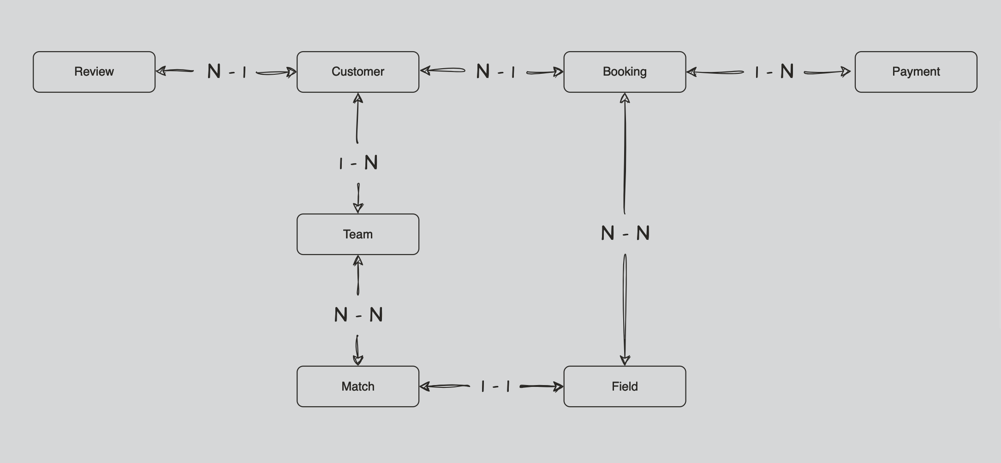
 |  |  |  |  |  |  |  |  | Khoá ngoại
 |  |  |  |  |  |  |  |  | Unique

